ПроектдляДева
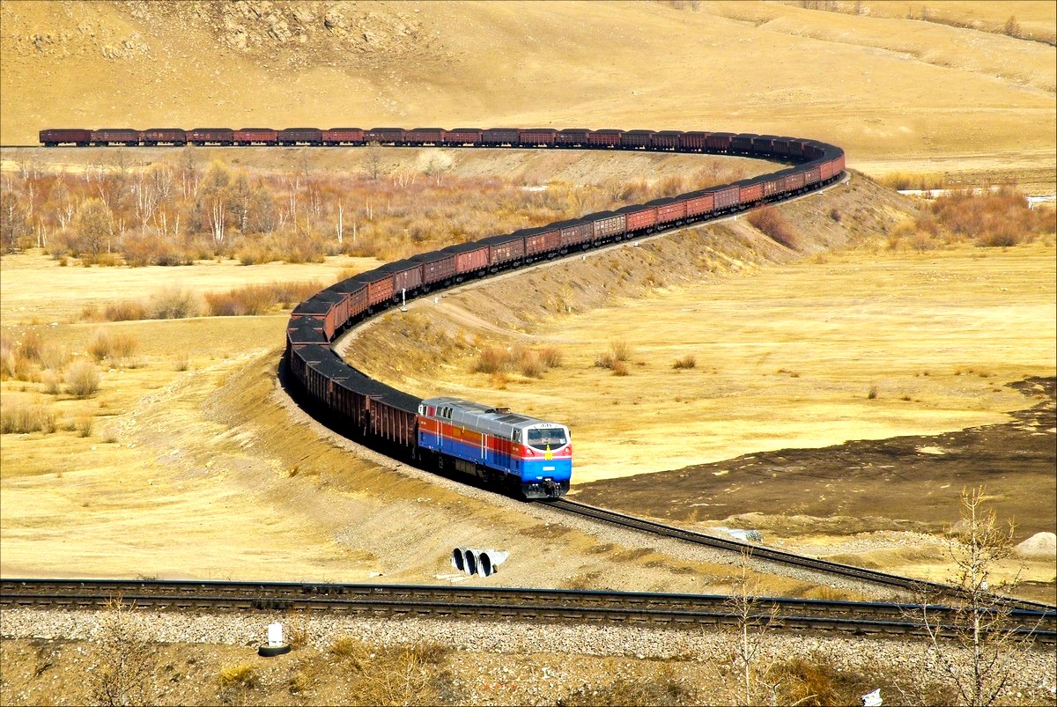
 | Поле СП | Поле АСУ ПП | Значение
1 | Id проекта | ExtraData.ProjectId | 123311
2 | Название проекта | ExtraData.ProjectName | Цифровая трансформация
3 | Фото | ExtraData.ProjectPhoto | 340х180 — превью в карточке 570х340 — картинка на странице проекта
4 | Краткое описание проекта (лозунг, призыв) | ExtraData.ProjectQuickDescription | Будь частью цифрового будущего
5 | Полное описание проекта | ExtraData.ProjectDescription | Чтобы вывести компанию на новый уровень мобильности, комфорта и безопасности перевозок, мы запустили цифровую трансформацию — внедряем новые технологические решения, меняем процессы и развиваем персонал с помощью передовых цифровых технологий. Вместе с вами мы превратим РЖД в высокотехнологичный холдинг, продукты которого востребованы в России и по всему миру. Цели проекта • Для компании — выход на новые рынки и повышение внутренней эффективности. • Для клиентов — цифровые услуги для комфорта железнодорожных перевозок. • Для работников — отказ от рутины и профессиональный рост. • Для деловых партнеров — запуск совместного бизнеса в новых сегментах рынка. • Для государства — прозрачная и стабильная работа компании, отраслевой бенчмарк в сфере цифровой трансформации. Задачи проекта • Развитие цифровых технологий на ж/д транспорте: искусственного интеллекта, интернета вещей, блокчейна, VR и AR, новых технологий передачи данных и информационного моделирования в строительстве. • Реализация платформенного подхода при создании цифровых сервисов и продуктов. • Развитие экосистемы из бизнес-партнеров РЖД, которые используют в работе наши стандарты данных и цифровые платформы.
6 | Порядок расположения в списке проектов | ExtraData.PriorityOfProjects | 1
7 | Дата действия/размещения с | ExtraData.PostingDateFrom | 2020-01-01
8 | Дата действия/размещения по | ExtraData.FinishDate | 2021-12-31
9 | Система получатель | ExtraData.CPSP | SP
10 | id технич вакансии для отклика на проект в целом | Id | null

